CUT_CSP
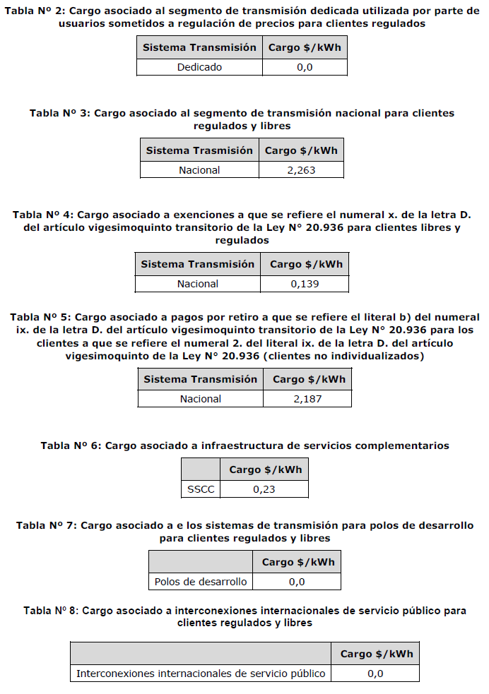
Cargos Únicos de Transmisión (CUT) |  |  |  |  |  | Cargo por Servicio Público (CSP)
 | Vigente: | RE785 del 16/dic/2025 | Link |  |  | Vigente: | RE 22 del 19/nov/25 |  | Link

 |  |  |  |  |  | Tramo consumo | Superior a 5000 kWh

Ubicación en Decreto | Transmisión | Segmento | Nivel de Tensión | Cargo $/kWh |  | Tramo consumo | CSP Base [clp/kWh] | CSP FET [clp/kWh] | CSP Definitivo [clp/kWh]
Tabla N°1 | Zonal | Sistema C | 110 | 11.667 |  | Menor o igual a 350 kWh | 0.855 | 0 | 0.855 | 6.894
 | Zonal | Sistema C | Tx < 25 | 22.161 |  | Mayor a 350 y menor o igual a 500 kWh | 0.855 | 0.923 | 1.778 | 13.639
Tabla N°2 | Dedicado | Tx Dedicada usada por CR | Todas | 0 |  | Mayor a 350 y menor o igual a 500 kWh | 0.855 | 2.076 | 2.931 | 0
Tabla N°3 | Nacional | Obras >31/12/18 | Todas | 4.119 |  | Superior a 1000 y menor o igual a 5000 kWh | 0.855 | 2.883 | 3.738 | 2.996
Tabla N°4 | Nacional | Exenciones | Todas | 2.524 |  | Superior a 5000 kWh | 0.855 | 3.229 | 4.084 | 2.214
Tabla N°5 | Nacional | Reduccion pago generadores - Tabla 5 | Todas | 1.185 | Tarifa vigente; base aplicable calculada en CTRL_RE312_VALPO. |  |  |  |  | 0
Tabla N°6 | Nacional | Pagos por retiros - Tabla 6 | Todas | 1.860 | Tarifa vigente aplicada a energia base del suministro. |  |  |  |  | 0.2
Tabla N°7 | Nacional | Inversion SSCC | Todas | 0.265 |  |  |  |  |  | 0
Tabla N°8 | Nacional | Polos de Desarrollo | Todas | 0.000
 |  | Total CU Art 115 - Sistema C 110kV |  | 21.620
 |  | Total CU Art 115 - Sistema C Tx < 25kV |  | 32.114

